Arkusz2
FIZYKA - Pakiet nr 3 – pracownia LaboLAB

L.p. | Nazwa | Zdjęcie | Opis | Link | cena brutto w zł | Ilość | Wartość brutto w zł
1 | PRACOWNIA FIZYCZNA LABOLAB – SIŁY I ODDZIAŁYWANIA – FIZYKA 17 LEKCJI | 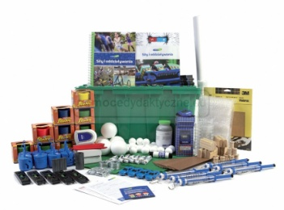 | Duży zestaw pomocy dydaktycznych do realizacji podstawy programowej z fizyki, przeznaczony do przeprowadzenia i omówienia działań badawczych i eksperymentów podczas 17 lekcji fizyki, przeznaczony do pracy w klasie 30-osobowej, w tzw. grupach badawczych. | https://www.pomocedydaktyczne.eu/p10999,pracownia-fizyczna-labolab-sily-i-oddzialywania-fizyka-17-lekcji.html | 5,490.00 zł | 1 | 5,490.00 zł
2 | 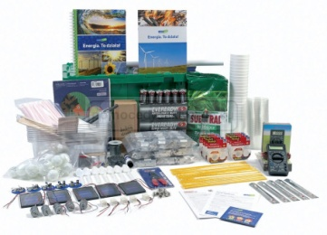 PRACOWNIA FIZYCZNA LABOLAB – ENERGIA. TO DZIAŁA – FIZYKA 23 LEKCJE |  | Pracownia fizyczna LaboLab – ENERGIA. TO DZIAŁA – fizyka 23 lekcje Duży zestaw pomocy dydaktycznych do realizacji podstawy programowej z fizyki, przeznaczony do przeprowadzenia i omówienia działań badawczych i eksperymentów podczas 23 lekcji fizyki, przeznaczony do pracy w klasie 30-osobowej, w tzw. grupach badawczych. | https://www.pomocedydaktyczne.eu/p11000,pracownia-fizyczna-labolab-energia-to-dziala-fizyka-23-lekcje.html | 4,990.00 zł | 1 | 4,990.00 zł
 |  |  |  |  | 10,480.00 zł | 2 | 10,480.00 zł

 | Kontakt: 94/3731335; 61/8152040
 | E-mail biuro@pomocedydaktyczne.eu

 | www.pomocedydaktyczne.eu

 | Powyższe zestawienie nie stanowi oferty – jest tylko pomocą w składaniu zamówienia. Ceny jak i towar mogą się różnić od przedstawionych powyżej. Ceny aktualne na dzień 22.04.2020

